关系图
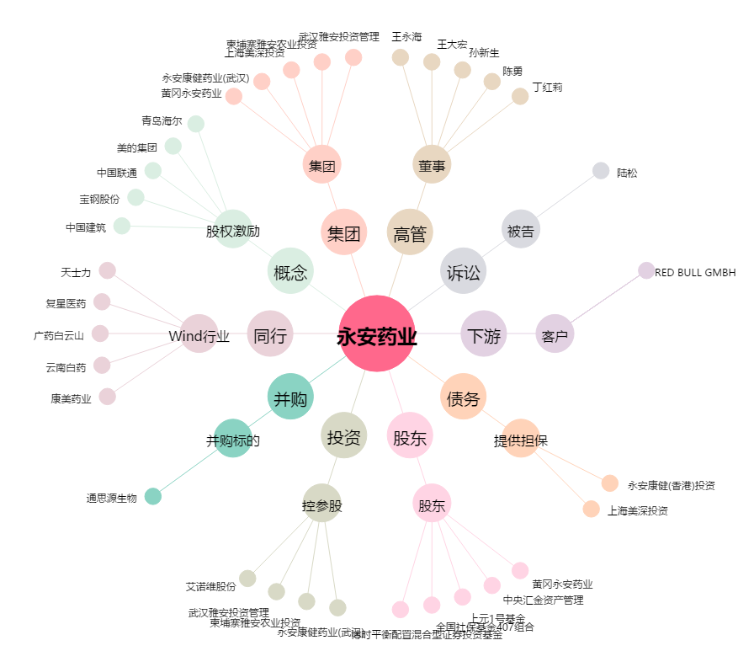
永安药业[002365.SZ] - 关系概览图

